Ausschnitt GK und DSMS
COMBINAISON À FLEUR Découpe pour vitro ou vitro et Hotte de plan de cuisson DSMS pour encastrement combiné. (toutes les cotes en mm) pour les modèles actuels 2017/2018 les appareils absents de la liste ne peuvent pas être combinés (par ex. Panorama)

Dimension | Modèle induction | Summe | nombre d'appareils | Variante combinaison à fleur
30 | GK 26 TIMSZ (31084) | 0
40 | GK 16 TIWSZ (31088) | 0
 | GK 17 TIYSZ (31076) | 0 |  | largeur découpe E en mm = | 0
 | GK 27 TIMSZ (31085) | 0
60 | GK 27 TIYSZ (31077) | 0 |  | profondeur découpe F en mm = | 0
 | GK 46 TIMSZ(O) (31086) | 0
 | GK 47 TIMSZ(O) (31099) | 0 |  | largeur découpe C en mm = | 0
 | GK 47 IMDF (31060) | 0
 | GK 46 TI(M)GZ (31078, 31090) | 0 |  | profondeur découpe D en mm = | 0
70 | GK 46 TIMXSZ (31087) | 0
 | GK 47 TIMXSZ (31098) | 0
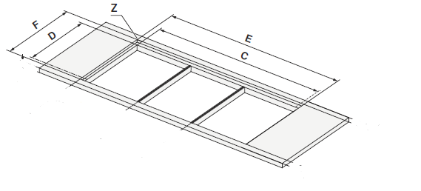
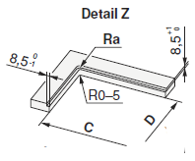
 | GK 46 IMXDF (31003) | 0 |  | Exemple de l'aide à la planification
 | GK 46 TIMXSZO (31087) | 0
80 | GK 46 TIABSZ (31097) | 0
 | GK 47 TIMASZ (31083) | 0
 | GK 46 TIMASZ(O) (31091) | 0
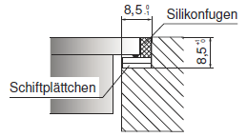
joint silicone
 | GK 46 IMADF (31059) | 0
90 | GK 57 TIMSZ(O) (31082) | 0
 | GK 56 TIMSZ(O) (31081) | 0
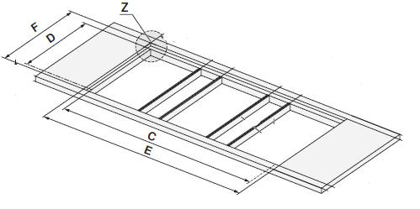
Cales
 | GK 11 TIFKZ(S) (31062) | 0

 | Hotte de plan de cuisson
DSMS | HOTTE DE PLAN DSMS (64005) | 0
 |  | 0

 |  | 0

